关系图
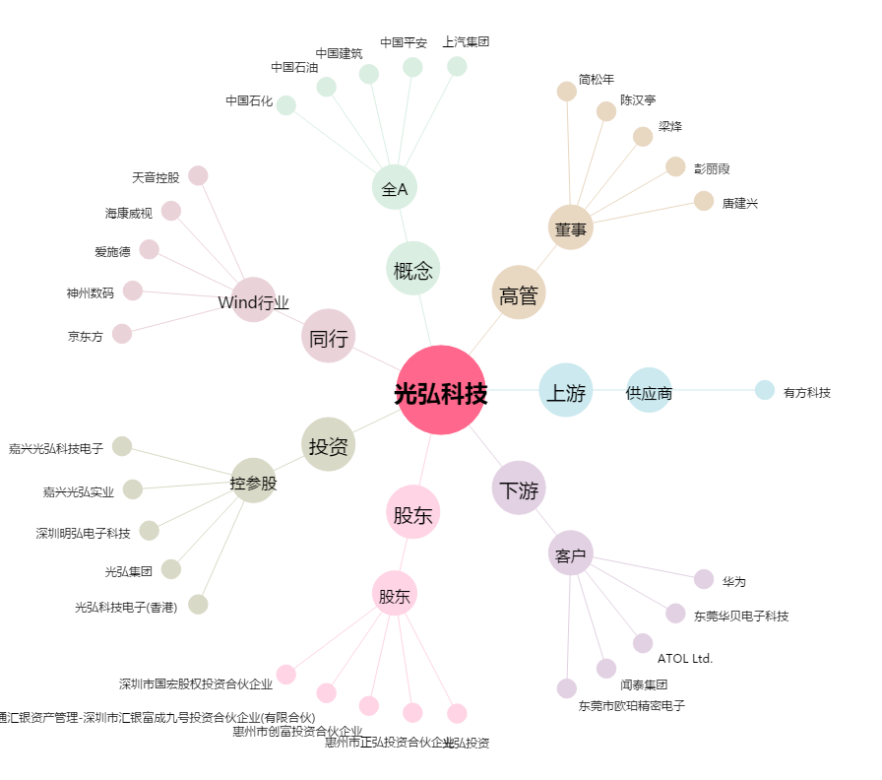
光弘科技[300735.SZ] - 关系概览图

